DSO
Výpočet charakteristik nebezpečnosti zdrojové plochy lokality kritického bodu
Podmínka - HSP: B

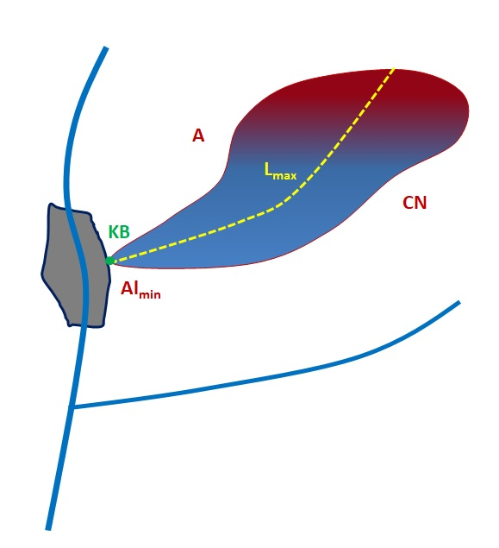

Kritický bod (KB) |  | Zadávané hodnoty
 | Označení |  | Jednotky |  |  | Model pro stanovení délky DSO

ID

Nadmořská výška KB | Almin | 256 | [m n.m.] | 256 |  | a1 | Almin

Rozloha zdrojové plochy | A | 33 | [ha] | 33 |  | a2 | A

Číslo odtokové křivky - CN | CN | 92 | [-] | Mimo variační interval |  | a3 | CN

Max. délka údolnice procházející KB | Lmax | 250 | [m]

Cyklus rotace erozně nebezpečných plodin |  | 3 | [rok]

 |  | Vypočtené hodnoty

Vypočtená délka DSO | Lgv | 589.58 | [m] | Překročena max. délka |  | Lg=a1.Almin+a2.A+a3.CN

Výsledná délka DSO (Lg<=Lmax) | Lg | 250.00 | [m]
 |  |  |  |  |  | Model pro stanovení objemu DSO

 |  |  |  |  |  | b2 | Lg

Vypočtený objem potenciální efemerní rýhy v DSO | Vg | 58.90 | [m3] |  |  | Vg=b1.Lg

Objem erozního smyvu z celé plochy | Vmin | 117.800 | [m3/rok]

průměrná hodnota za rok a za předpokladu erozně nebezpečného obdělávání orné půdy | Vmax | 215.967 | [m3/rok]

Hmotnost oderodovaného materiálu z DSO | mg | 91.30 | [t]

Min. erozní smyv z celé plochy | Emin | 182.59 | [t/rok] | 5.53 | [t/ha.rok]

Max. erozní smyv z celé plochy | Emax | 334.75 | [t/rok] | 10.14 | [t/ha.rok]

